상품제안서
터블 트루클린 캡슐세제 35개입 퍼품그라스 | 상품코드: S43130

 |  |  |  |  |  |  | 02-713-8555 | www.synergygift.co.kr
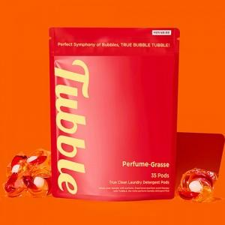 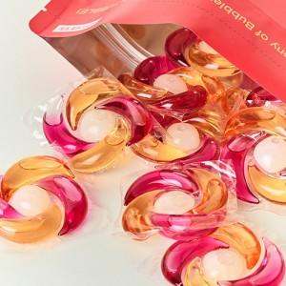

【상세/제작정보】 | 강한 세탁력과 프랑스 프리미엄 향로 배합으로 3주간 향기가 지속 됩니다.

【인쇄/포장옵션】 | 스티커 / 포장불가능

【공급단가】 | 수량 | 50~ | 100~ | 500~ | 1,000~ | 2,000~
*VAT별도 | 단가 | 11,880원 | 11,700원 | 10,800원 | 10,710원 | 10,530원

【상품 URL】 | https://www.synergygift.co.kr:443/src/goods_detail.php?gdno=43130

